关系图
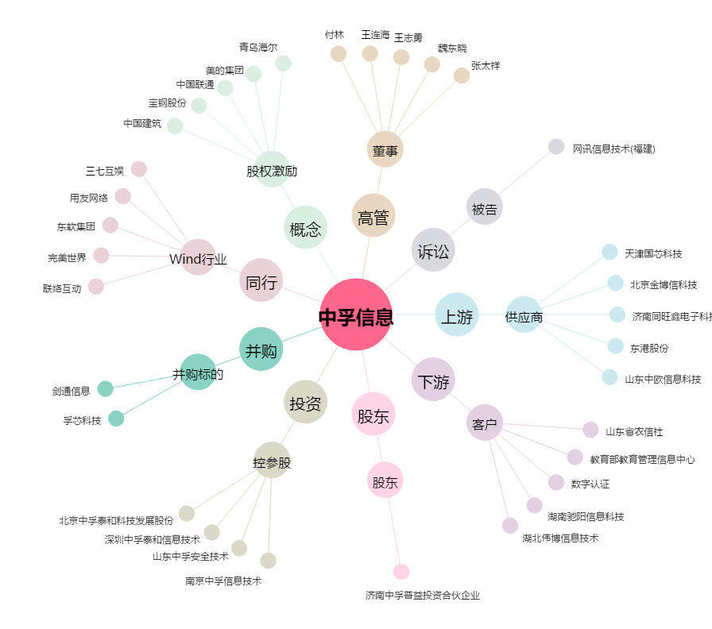
中孚信息[300659.SZ] - 关系概览图

